画像・リンク
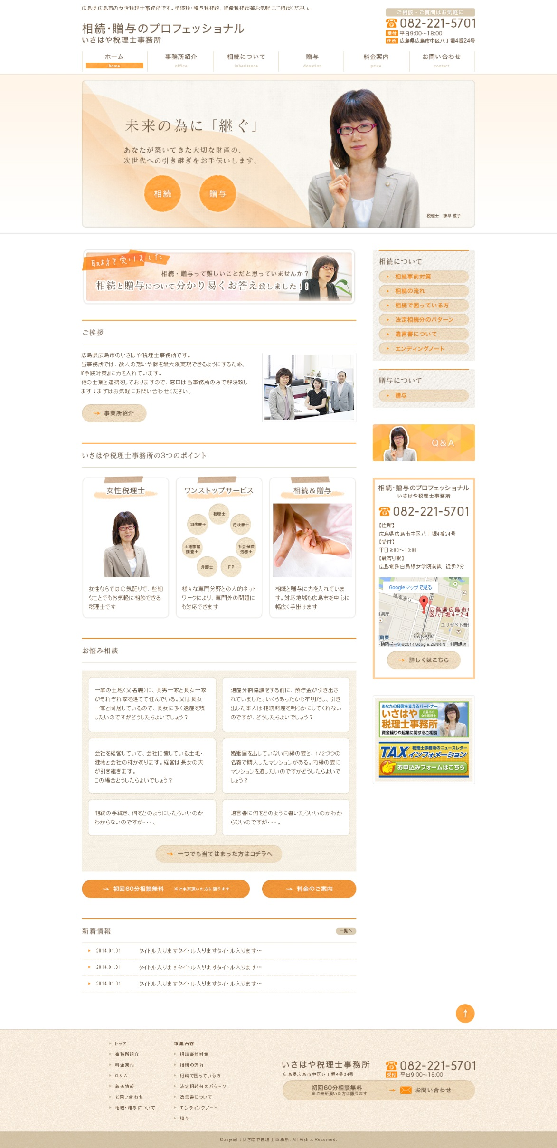
画像
リンク設定
「お問い合わせ」ページの最上部へリンク設定
画像
画像

リンクなし

「相続について」
はメニューロールダウン
相続事前対策
相続の流れ
相続で困っている方
法定相続分のパターン
遺言書について
エンディングノート

リンク設定
「相続・贈与について」ページの最上部へリンク設定

Text
テキスト修正
願いを

<iframe src="https://www.google.com/maps/embed?pb=!1m18!1m12!1m3!1d6584.319875897394!2d132.4641564!3d34.39728050000002!2m3!1f0!2f0!3f0!3m2!1i1024!2i768!4f13.1!3m3!1m2!1s0x355aa2078a00bce1%3A0x1eee4426089668!2z44CSNzMwLTAwMTMg5bqD5bO255yM5bqD5bO25biC5Lit5Yy65YWr5LiB5aCA77yU4oiS77yS77yUIOOCreODpeODqeODvOOCuuWls-WtpumZouWJjQ!5e0!3m2!1sja!2sjp!4v1406515582913" width="200" height="200" frameborder="0" style="border:0"></iframe>

Text
画像
画像
画像

画像
Text

Text
Text
Text

リンク設定
「事業所紹介」ページの「アクセスマップ」項目へリンク設定

リンク設定
「相続で困っている方」ページの#dへリンク設定
Text
Text
リンク設定
「相続で困っている方」ページの#aへリンク設定

リンク設定
http://www.isahaya-tax.jp/ へリンク設定

Text
Text
リンク設定
「相続で困っている方」ページの#cへリンク設定
リンク設定
http://www.tax-information.co.jp/ へリンク設定

リンク設定
「相続で困っている方」ページの#bへリンク設定
Text
Text
リンク設定
「相続の流れ」ページの最上部へリンク設定

リンク設定
「遺言について」ページの最上部へリンク設定
画像

リンク設定
「相続で困っている方」ページの最上部へリンク設定

リンク設定
「料金案内」ページの最上部へリンク設定

リンク設定
「お問い合わせ」ページの最上部へリンク設定

画像
リンク設定
「お問い合わせ」ページの最上部へリンク設定

